质量随车卡M-byte
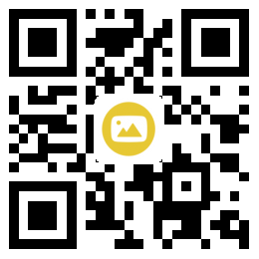 |  |  |  |  |  | 整车质量随车卡 |  |  |  |  |  |  |  |  |  |  |  |  |  |  |  |  |  |  |  |  |  |  | 缺陷记录区域 (车间质量门) |  |  |  |  | 整车质量随车卡 - 质量缺陷记录区域 |  |  | 序号 | 区域 | 缺 陷 描 述 |  | 记录人 | 返修人 | 确认人

A
B
C
D
E
F
G
H
I
J
K
L
M
N
O
P
Q
R
S
T
U
1
2
3
4
5
6
7
8
9
10
11
12
13
14
15
16
17
18
19
20
 |  |  |  |  |  |  |  |  |  |  |  |  |  |  |  |  |  |  |  |  |  |  |  |  |  |  |  |  | 序号 | 区域 | 缺 陷 描 述 | 记录人 | 返修人 |  |  |  | 1 | 检测线
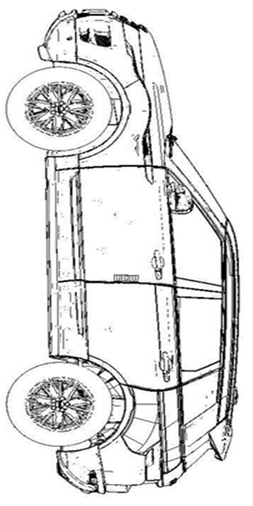
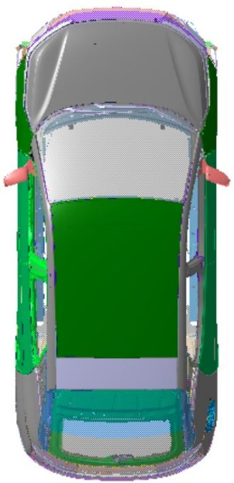
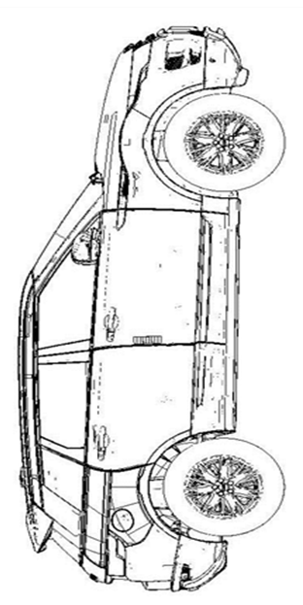
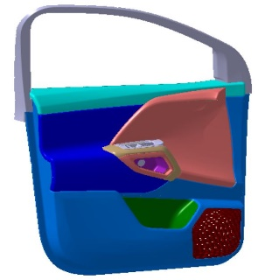
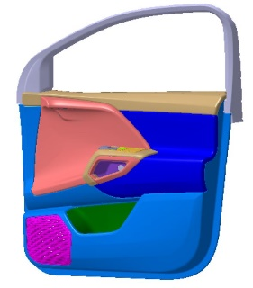
 |  |  |  |  |  | 电池 |  |  |  |  | 车身颜色 |  |  |  | 内饰颜色 |  |  |  | 配置 |  |  |  |  |  |  |  |  |  | 1 |  |  |  |  |  |  |  | 2

 |  |  |  |  |  | 91KWH |  |  |  |  | 科技灰 |  |  |  | Dark |  |  |  | 基础型 |  |  |  |  |  |  |  |  |  | 2 |  |  |  |  |  |  |  | 3

100001010 |  |  |  |  |  | BSN |  |  |  |  | 车型 |  |  |  | 车辆型号 |  |  |  | 驱动类型 |  |  |  | 驾驶侧 |  | 市场 |  | 制造日期 |  | 3 |  |  |  |  |  |  |  | 4

 |  |  |  |  |  | 100001010 |  |  |  |  | M-byte |  |  |  | EC001EV |  |  |  | AWD |  |  |  | 左 |  | 中国 |  | 2019-10-05 |  | 4 |  |  |  |  |  |  |  | 5
MIX
选装件配置检查 |  |  |  |  |  |  |  |  |  |  |  |  |  |  |  |  |  |  |  |  |  |  |  |  |  |  |  |  | 5 |  |  |  |  |  |  |  | 6
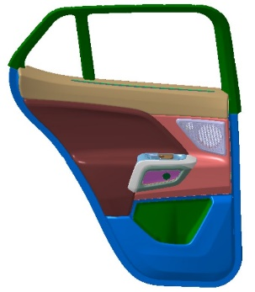
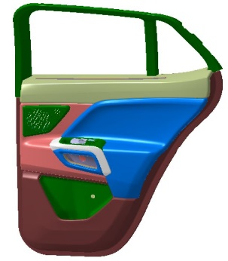
外饰配置 | LED 大灯 |  |  | 智能面板 |  |  | 轮辋 |  |  | 车门 |  |  |  | 风挡 |  |  |  | AULT Cameras |  |  |  | 座椅 | 前排座椅 |  |  |  |  |  | 6 |  |  |  |  |  |  |  | 7
 | L | R |  | L | R |  | L | R |  | L |  | R |  |  |  |  |  | L |  | R |  |  | L | R | L | R | L | R
 | 矩阵式 |  |  | 有 |  |  | 18寸 |  |  | 电子软件关闭 |  |  |  | 加热 |  |  |  | SIDE VIEW |  |  |  |  | 豪华型 |  | 真皮 |  | NA |  | 7 |  |  |  |  |  |  |  | 8

 | 车窗玻璃 |  |  | 尾门 |  |  | 外后视镜 |  |  | 后尾灯 |  |  |  | 车顶 |  |  |  | Ault Logo |  |  |  |  | 后排座椅 |  |  |  |  |  | 8 |  |  |  |  |  |  |  | 9 | 淋雨
 | L | R |  |  |  |  | L | R |  | L |  | R |  |  |  |  |  | L |  | R |  |  | L | R | L | R | L | R
 | 隐私型 |  |  | 手动 |  |  | 电动 |  |  | 动态转向 |  |  |  | 玻璃/金属 |  |  |  | Logo lamp |  |  |  |  | 豪华型 |  | 座椅加热 |  | NA |  | 9 |  |  |  |  |  |  |  | 10

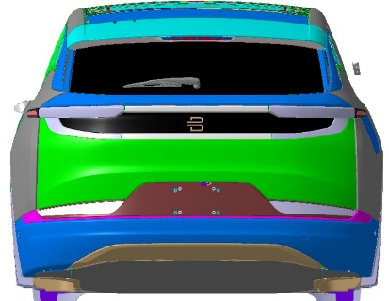
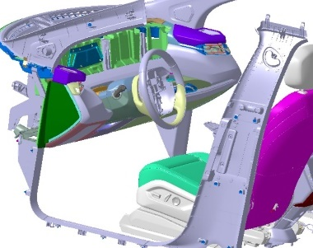
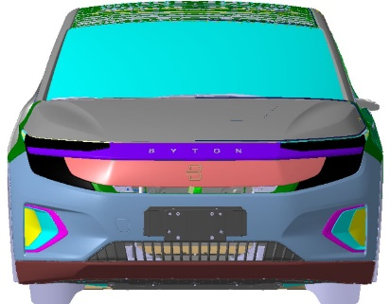
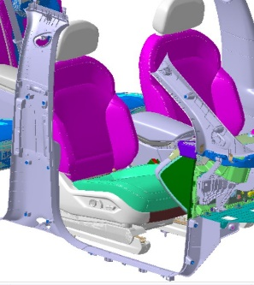
内饰配置 | 方向盘调节 |  |  | 后排遮阳帘 |  |  | 内饰充电 |  |  | Smoker's Package |  |  |  | 空调系统 |  |  |  | 香水 |  |  |  | RSE&AD | 后排人脸识别 |  | 后排娱乐系统 |  | 后排无线充电 |  | 10 |  |  |  |  |  |  |  | 11
 |  |  |  | L | R |  | L | R |  | L |  | R |  | L |  | R |  | L |  | R |  |  | L | R | L | R | L | R
 | 电动 |  |  | 无 |  |  | 前排无线充电 |  |  | 有 |  |  |  | 3-zone |  |  |  | 有 |  |  |  |  | NA |  | NA |  | NA |  | 11 |  |  |  |  |  |  |  | 12

 | Ault lights |  |  | Ault Audio |  |  | Storage |  |  | BYOD |  |  |  | 车库开启 |  |  |  | 前后蒙皮 |  |  |  |  | 12V电源 |  | 行车记录仪 |  | 自动驾驶 |  | 12 |  |  |  |  |  |  |  | 13 | 路试
 | L | R |  | L | R |  | L | R |  | L |  | R |  | L |  | R |  | L |  | R
 | RGB |  |  | HIFI |  |  | 有 |  |  | 有 |  |  |  | 有 |  |  |  | 标准型 |  |  |  |  | NA |  | NA |  | 辅助驾驶 |  | 13 |  |  |  |  |  |  |  | 14

其他 |  |  |  |  |  |  |  |  |  |  |  |  |  |  |  |  |  |  |  |  |  |  |  |  |  |  |  |  | 14 |  |  |  |  |  |  |  | 15
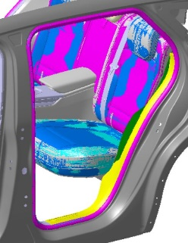
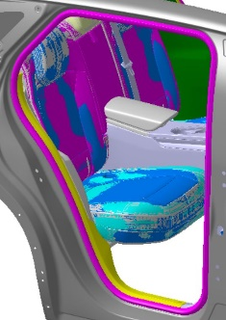
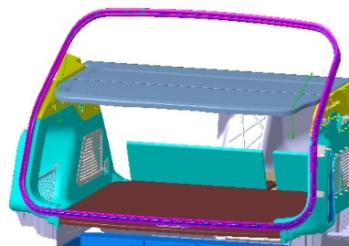
 |  |  |  |  |  |  |  |  |  |  |  |  |  |  |  |  |  |  |  |  |  |  |  |  |  |  |  |  | 15 |  |  |  |  |  |  |  | 16

总装--在线检查 |  |  |  |  |  |  |  |  |  |  |  |  |  |  |  |  |  |  |  |  |  |  |  |  |  |  |  |  | 16 |  |  |  |  |  |  |  | 17

内饰 1线左 |  |  | 内饰 1线右 |  |  | 内饰 2线左 |  |  | 内饰 2线右 |  |  |  | 底盘2线 |  |  |  | 完成1线左 |  |  |  | 完成1线右 |  |  | / |  | / |  |  | 17 |  |  |  |  |  |  |  | 18

 |  |  |  |  |  |  |  |  |  |  |  |  |  |  |  |  |  |  |  |  |  |  |  | / |  | / |  |  | 18 |  |  |  |  |  |  |  | 19

质量检查--完成线 |  |  |  |  |  |  |  |  |  |  |  |  |  |  |  |  |  |  |  |  |  |  |  |  |  |  |  |  | 19 |  |  |  |  | 完成线缺陷标签粘贴处-1 | 完成线缺陷标签粘贴处-2 | 客户接收线缺陷标签粘贴处-1 |  |  |  | 客户接收线缺陷标签粘贴处-2

外饰匹配-左 |  |  | 外饰匹配-右 |  |  | 内饰-左 |  |  | 内饰-右 |  |  |  | 前舱 |  |  |  | 标签/配置 |  |  |  | 完成线报交 |  |  | / |  | / |  |  | 零件拆装记录

 |  |  |  |  |  |  |  |  |  |  |  |  |  |  |  |  |  |  |  |  |  |  |  | / |  | / |  |  | 序号 | 拆装描述 |  |  | 返修人

质量检查--检测线&淋雨&路试 |  |  |  |  |  |  |  |  |  |  |  |  |  |  |  |  |  |  |  |  |  |  |  |  |  |  |  |  | 1

四轮定位 |  |  | 底盘检查 |  |  | 大灯调整 |  |  | 侧滑 |  |  |  | ADAS标定 |  |  |  | 转毂 |  |  |  | 全景影像标定 |  |  | 检测线报交 |  | / |  |  | 2

 |  |  |  |  |  |  |  |  |  |  |  |  |  |  |  |  |  |  |  |  |  |  |  |  |  | / |  |  | 3

淋雨检查 |  |  | 路试检查 |  |  | / |  |  | / |  |  |  |  |  |  |  |  |  |  | ` |  |  |  |  |  |  |  |  | 4

 |  |  |  |  |  | / |  |  | / |  |  |  |  |  |  |  |  |  |  |  |  |  |  |  |  |  |  |  | 5

质量检查--顾客接收线 |  |  |  |  |  |  |  |  |  |  |  |  |  |  |  |  |  |  |  |  |  |  |  |  |  |  |  |  | 6

电器功能-1 |  |  | 电器功能-2 |  |  | 外饰表面 |  |  | 内饰表面 |  |  |  | ECOS电检 |  |  |  | 整车报交 |  |  |  | CCC粘贴 |  |  | 法规文件打印 |  | / |  |  | 7

 |  |  |  |  |  |  |  |  |  |  |  |  |  |  |  |  |  |  |  |  |  |  |  |  |  | / |  |  | 8

涂装EOL下线返修单
涂装车间EOL下线返修单 Paint shop EOL offline rework sheet

 | 车辆识别信息

 | BSN |  | 车型 |  | 颜色 |  | 下线时间 |  | 班次

 |  |  |  |  | 车身颜色 |  |  |  | 系统默认

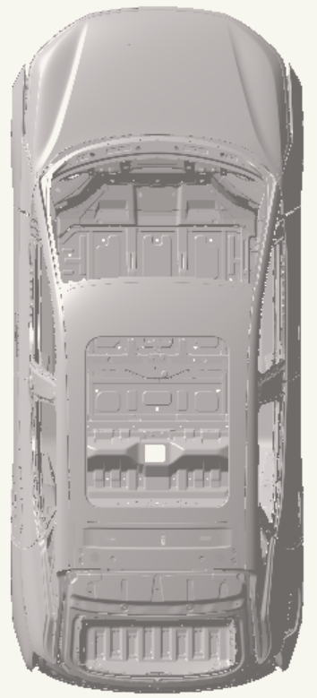
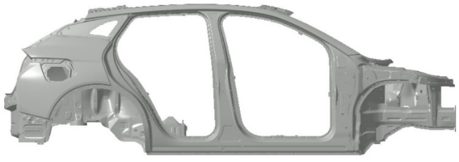
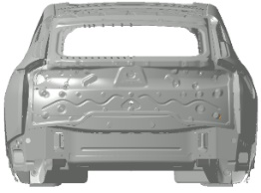
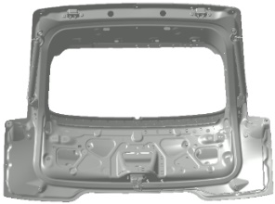
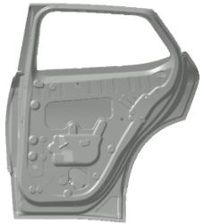
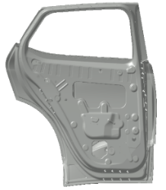
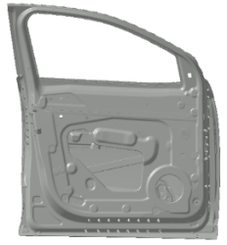
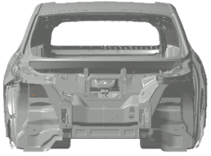
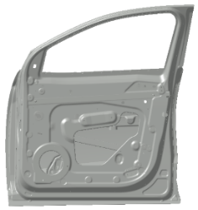
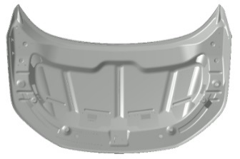

序号 |  | 问题描述 |  | 缺陷代码 |  | 检验员 |  | 返修人 |  | 确认/关闭人

1 |  | 检查项+缺陷名称 |  | 缺陷名称代码 |  | 录入人员

2

3

焊装随车卡
焊装车间随车卡 Welding shop tracking sheet |  |  |  |  |  |  |  |  | 焊装车间随车卡 Welding shop tracking sheet

 | 车辆识别信息 |  |  |  |  |  |  |  |  | 车辆识别信息
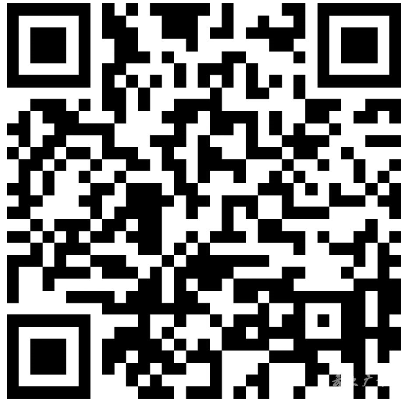
 | BSN号： |  |  | 000123 |  |  |  |  |  | BSN号： |  | 000123

 | （BSN条码） |  |  |  |  |  |  |  |  | （BSN条码）

 | RFID |  | 后六位 |  |  | 车型 | 班次 | 系统定义 |  | RFID | 后六位 |  | 车型 | 班次

 | 打印时间 |  |  |  |  | 天窗/非天窗 |  |  |  | 打印时间 |  |  | 天窗/非天窗

 | 备注： |  |  |  |  |  |  |  |  | 备注：

 |  |  |  |  |  |  |  |  |  | 离线返修问题记录：
 | 过程质量信息记录
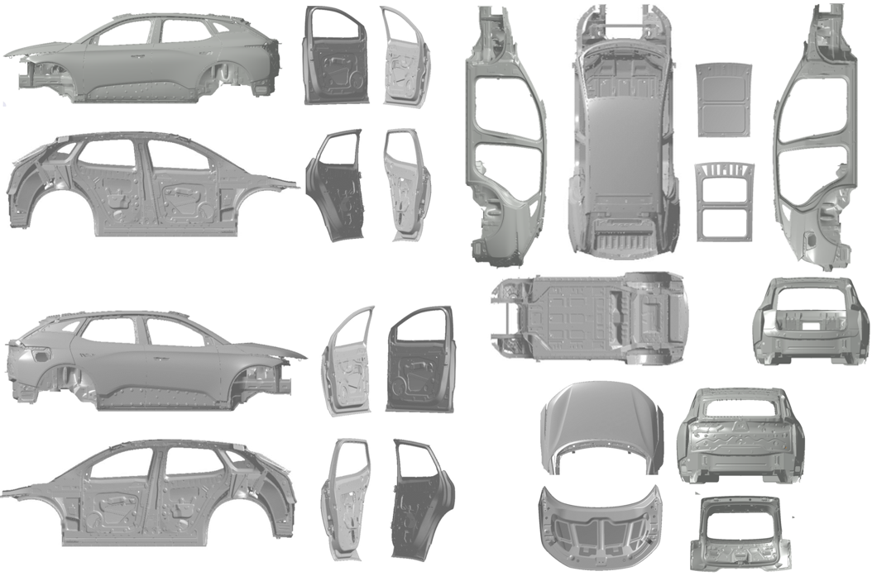

 |  |  |  |  |  |  |  |  |  | 离线返修缺陷标签粘贴处

MF 返修 确认 |  | 左侧 |  |  | 注：

 |  | 右侧 |  |  | 注：

